TDSheet
Прайс-лист | А1 8 (029) 359-49-15 e-mail: ideamarket@mail.ru оптовый отдел Наталия Работаем: понедельник-пятница, 9.00-17.30

Обязательно! При отгрузке по безналичному расчету: предприятие должно быть участником электронного документооборота и иметь GLN.
Цены указаны на 03.08.2026

Ценовая группа/ Номенклатура/ Характеристика номенклатуры | Изображение | Номенклатура.Артикул | Оптовая цена
 |  |  | бел.руб. без НДС | бел.руб. с НДС 20% | Заказ | Ед.
КОМПЛЕКТЫ ПОЛОТЕНЕЦ
METEOR
Комп. Пол. METEOR махра в ПВХ. (50x90/2 шт.) A144 SICILYA
коричневый |  | 12318 | 39.69 руб. | 47.63 руб. |  | упак
кремовый |  | 12318 | 39.69 руб. | 47.63 руб. |  | упак
светло серый |  | 12318 | 39.69 руб. | 47.63 руб. |  | упак
синий |  | 12318 | 39.69 руб. | 47.63 руб. |  | упак
Комп. Пол. METEOR махра в ПВХ. (50x90/2 шт.) A509 ZEREN
коричневый |  | 12258 | 39.69 руб. | 47.63 руб. |  | упак
кремовый |  | 12258 | 39.69 руб. | 47.63 руб. |  | упак
Комп. Пол. METEOR махра в ПВХ. (50x90/2 шт.)(70х140/2 шт.) 4 шт TUROVA
брусничный-кремовый |  | 12209 | 108.25 руб. | 129.90 руб. |  | упак
лиловый-кремовый |  | 12209 | 108.25 руб. | 129.90 руб. |  | упак
пудра-кремовый |  | 12209 | 108.25 руб. | 129.90 руб. |  | упак
Комп. Пол. METEOR махра. в ПВХ. (50x90/1)(70х140/1) 2 шт.A509 ZEREN
коричневый |  | 12259 | 68.56 руб. | 82.27 руб. |  | упак
кремовый |  | 12259 | 68.56 руб. | 82.27 руб. |  | упак
пудра |  | 12259 | 68.56 руб. | 82.27 руб. |  | упак
светло серый |  | 12259 | 68.56 руб. | 82.27 руб. |  | упак
Комп. Пол. METEOR махра. в ПВХ. (50x90/1)(70х140/1) 2 шт.A510 MEGAN
бежевый |  | 12257 | 68.56 руб. | 82.27 руб. |  | упак
кремовый |  | 12257 | 68.56 руб. | 82.27 руб. |  | упак
Комп. Пол. METEOR махра в ПВХ. (50x90/2 шт.) A510 MEGAN
бежевый | 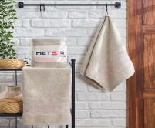 | 12256 | 39.69 руб. | 47.63 руб. |  | упак
кремовый | 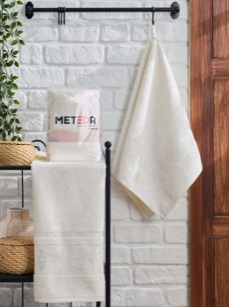 | 12256 | 39.69 руб. | 47.63 руб. |  | упак
Комп. Пол. METEOR махра в ПВХ. (50x90/2 шт.) PATAYA
антрацит | 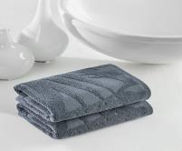 | 12273 | 39.69 руб. | 47.63 руб. |  | упак
бежевый | 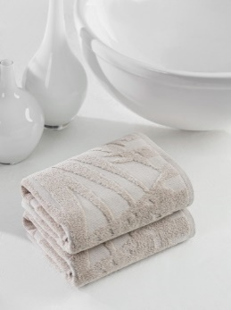 | 12273 | 39.69 руб. | 47.63 руб. |  | упак
бирюзовый | 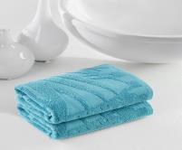 | 12273 | 39.69 руб. | 47.63 руб. |  | упак
светло-розовый | 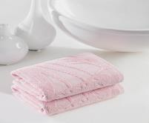 | 12273 | 39.69 руб. | 47.63 руб. |  | упак
серо-коричневый | 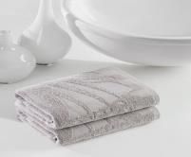 | 12273 | 39.69 руб. | 47.63 руб. |  | упак
фисташковый | 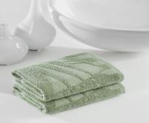 | 12273 | 39.69 руб. | 47.63 руб. |  | упак
Комп. Пол. METEOR махра в ПВХ. (50x90/2 шт.) TUROVA
бежевый | 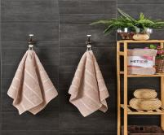 | 12230 | 36.08 руб. | 43.30 руб. |  | упак
брусничный | 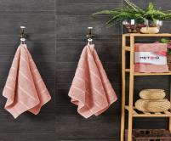 | 12230 | 36.08 руб. | 43.30 руб. |  | упак
голубой | 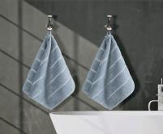 | 12230 | 36.08 руб. | 43.30 руб. |  | упак
кремовый | 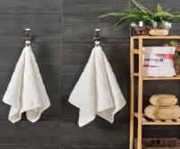 | 12230 | 36.08 руб. | 43.30 руб. |  | упак
лиловый | 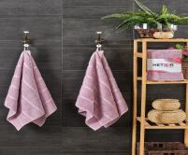 | 12230 | 36.08 руб. | 43.30 руб. |  | упак
пудра | 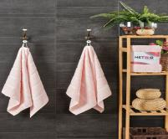 | 12230 | 36.08 руб. | 43.30 руб. |  | упак
серый | 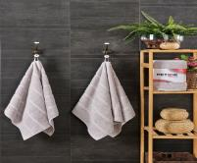 | 12230 | 36.08 руб. | 43.30 руб. |  | упак
Комп. Пол. METEOR махра в ПВХ. (50x90/2 шт.)(70х140/2 шт.) 4 шт A144 SICILYA
голубой-кремовый | 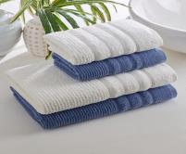 | 12255 | 122.68 руб. | 147.22 руб. |  | упак
светло серый-кремовый | 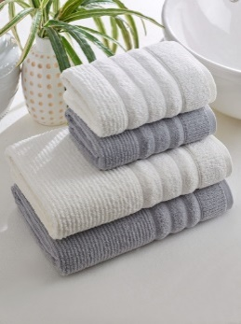 | 12255 | 122.68 руб. | 147.22 руб. |  | упак
зелёный-кремовый | 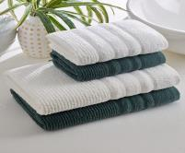 | 12255 | 122.68 руб. | 147.22 руб. |  | упак
коричневый-кремовый | 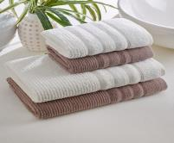 | 12255 | 122.68 руб. | 147.22 руб. |  | упак
лаванда-кремовый | 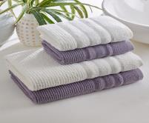 | 12255 | 122.68 руб. | 147.22 руб. |  | упак
синий-кремовый | 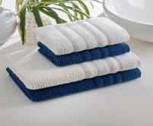 | 12255 | 122.68 руб. | 147.22 руб. |  | упак
Комп. Пол. METEOR махра в ПВХ. (50x90/2 шт.)(70х140/2 шт.) 4 шт A509 ZEREN
коричневый-кремовый | 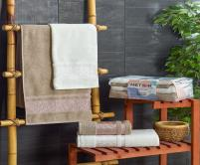 | 12254 | 122.68 руб. | 147.22 руб. |  | упак
пудра-кремовый | 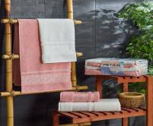 | 12254 | 122.68 руб. | 147.22 руб. |  | упак
розовый-кремовый | 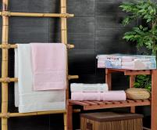 | 12254 | 122.68 руб. | 147.22 руб. |  | упак
Комп. Пол. METEOR махра. в ПВХ. (50x90/1)(70х140/1) 2 шт.TUROVA
бежевый | 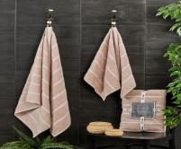 | 12207 | 61.34 руб. | 73.61 руб. |  | упак
брусничный | 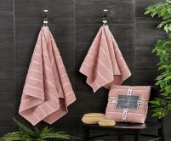 | 12207 | 61.34 руб. | 73.61 руб. |  | упак
пудра | 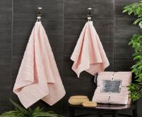 | 12207 | 61.34 руб. | 73.61 руб. |  | упак
серый | 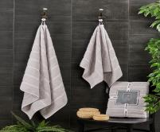 | 12207 | 61.34 руб. | 73.61 руб. |  | упак
DO&CO
Полотенце DO&CO махра с вышивкой. 50х90 (6шт ) KELEBEK |  | 12282 | 151.50 руб. | 181.80 руб. |  | шт
Полотенце DO&CO махра с вышивкой. 70х140 (6шт ) KELEBEK |  | 12283 | 303.05 руб. | 363.66 руб. |  | шт
Полотенце DO&CO махра с вышивкой. 50х90 (6шт ) LARISA |  | 11964 | 151.50 руб. | 181.80 руб. |  | шт
Полотенце DO&CO махра с вышивкой. 70х140 (6шт ) LARISA |  | 11965 | 303.05 руб. | 363.66 руб. |  | шт
PHILLIPUS
Полотенце PHILIPPUS махр. жаккард 50*70 (4шт) ДЛЯ НОГ A429 DAYANA |  | 12161 | 86.57 руб. | 103.88 руб. |  | шт
Полотенце PHILIPPUS махра 50*90 (4шт ) PRIME COTTON (A435) FARAH |  | 12155 | 93.77 руб. | 112.52 руб. |  | шт
Полотенце PHILIPPUS Махра 70х140 (4шт ) PRIME COTTON (A435) FARAH |  | 12156 | 187.63 руб. | 225.16 руб. |  | шт
Полотенце PHILIPPUS махра 50*90 (4шт ) PRIME COTTON (A438) ELENA |  | 12151 | 93.77 руб. | 112.52 руб. |  | шт
Полотенце PHILIPPUS Махра 70х140 (4шт ) PRIME COTTON (A438) ELENA |  | 12152 | 187.63 руб. | 225.16 руб. |  | шт
Полотенце PHILIPPUS махра 50*90 (6шт ) LUX COTTON (E742) MANDY |  | 10201 | 108.20 руб. | 129.84 руб. |  | шт
Полотенце PHILIPPUS Махра 70х140 (6шт ) LUX COTTON (E742) MANDY |  | 10202 | 216.50 руб. | 259.80 руб. |  | шт
Полотенце PHILIPPUS махра 50*90 (6шт ) LUX COTTON (E818) PILIMINUS |  | 10326 | 108.20 руб. | 129.84 руб. |  | шт
Полотенце PHILIPPUS махра 50*90 (6шт ) LUX COTTON A050 MARY |  | 11772 | 108.20 руб. | 129.84 руб. |  | шт
Полотенце PHILIPPUS махра 50*90 (6шт ) PLATINUM (A142) BARBAROS |  | 12012 | 140.65 руб. | 168.78 руб. |  | шт
Полотенце PHILIPPUS махра 50*90 (6шт ) PLATINUM (E691) BALI |  | 10848 | 140.65 руб. | 168.78 руб. |  | шт
Полотенце PHILIPPUS махра 50*90 (6шт) PLATINUM (E974) PANAMA |  | 10849 | 140.65 руб. | 168.78 руб. |  | шт
Полотенце PHILIPPUS махра 50*90 (6шт ) PLATINUM (E991) MANILA |  | 10979 | 140.65 руб. | 168.78 руб. |  | шт
Полотенце PHILIPPUS Махра 70х140 (6шт ) PLATINUM (991) MANILA |  | 10980 | 281.45 руб. | 337.74 руб. |  | шт
Полотенце PHILIPPUS махра 50*90 (6шт ) PLATINUM (E995) TITAN |  | 10978 | 140.65 руб. | 168.78 руб. |  | шт
Полотенце PHILIPPUS махра 50*90 (6шт ) PRIME COTTON (A397) DISCOVER |  | 12064 | 108.20 руб. | 129.84 руб. |  | шт
Полотенце PHILIPPUS Махра 70х140 (6шт ) PRIME COTTON (A397) DISCOVER |  | 12065 | 216.50 руб. | 259.80 руб. |  | шт
Полотенце PHILIPPUS махра 50*90 (6шт ) SLOW COTTON (A061) MARS |  | 11182 | 86.60 руб. | 103.92 руб. |  | шт
Полотенце PHILIPPUS Махра 70х140 (6шт ) SLOW COTTON (A061) MARS |  | 11183 | 173.15 руб. | 207.78 руб. |  | шт
Полотенце PHILIPPUS махра 50*90 (6шт ) SLOW COTTON (E717) DEVINA |  | 9871 | 86.60 руб. | 103.92 руб. |  | шт
Полотенце PHILIPPUS Махра 70х140 (6шт ) SLOW COTTON (E717) DEVINA |  | 9861 | 173.15 руб. | 207.78 руб. |  | шт
Полотенце PHILIPPUS махра 50*90 (6шт ) SLOW COTTON (E719) MONIFA |  | 9872 | 86.60 руб. | 103.92 руб. |  | шт
Полотенце PHILIPPUS Махра 70х140 (6шт ) SLOW COTTON (E719) MONIFA |  | 9862 | 173.15 руб. | 207.78 руб. |  | шт
Полотенце PHILIPPUS махра 50*90 (6шт ) SMART COTTON (E879) NIKEA |  | 10513 | 86.60 руб. | 103.92 руб. |  | шт
Полотенце PHILIPPUS Махра 70х140 (6шт ) SMART COTTON (E879) NIKEA |  | 10524 | 173.15 руб. | 207.78 руб. |  | шт
Полотенце PHILIPPUS махра 50*90 (6шт ) SMART COTTON (E881) HERMES |  | 10512 | 86.60 руб. | 103.92 руб. |  | шт
Полотенце PHILIPPUS Махра 70х140 (6шт)SMART COTTON (E881) HERMES |  | 10523 | 173.15 руб. | 207.78 руб. |  | шт
Полотенце PHILIPPUS махра 50*90 (6шт ) SMART COTTON (E882) PARIS |  | 10514 | 86.60 руб. | 103.92 руб. |  | шт
Полотенце PHILIPPUS Махра 70х140 (6шт ) SMART COTTON (E882) PARIS |  | 10525 | 173.15 руб. | 207.78 руб. |  | шт
Полотенце PHILIPPUS махра 50*90 (6шт ) SMART COTTON (E883) MARSILYA |  | 10519 | 86.60 руб. | 103.92 руб. |  | шт
Полотенце PHILIPPUS Махра 70х140 (6шт ) SMART COTTON (E883) MARSILYA |  | 10530 | 173.15 руб. | 207.78 руб. |  | шт
Полотенце PHILIPPUS махра 50*90 (6шт ) SMART COTTON (E884) NAPOLI |  | 10518 | 86.60 руб. | 103.92 руб. |  | шт
Полотенце PHILIPPUS Махра 70х140 (6шт ) SMART COTTON (E884) NAPOLI |  | 10529 | 173.15 руб. | 207.78 руб. |  | шт
Полотенце PHILIPPUS махра 50*90 (6шт ) SUPER COTTON (A405) EFIDE |  | 12086 | 86.60 руб. | 103.92 руб. |  | шт
Полотенце PHILIPPUS Махра 70х140 (6шт) SUPER COTTON (A405) EFIDE |  | 12087 | 173.15 руб. | 207.78 руб. |  | шт
Полотенце PHILIPPUS махра 50*90 (6шт) SUPER COTTON (A406) AHSA |  | 12088 | 86.60 руб. | 103.92 руб. |  | шт
Полотенце PHILIPPUS Махра 70х140 (6шт ) SUPER COTTON (A406) AHSA |  | 12089 | 173.15 руб. | 207.78 руб. |  | шт
Полотенце PHILIPPUS махра 50*90 (6шт ) SUPER COTTON (A407) DUHA |  | 12090 | 86.60 руб. | 103.92 руб. |  | шт
Полотенце PHILIPPUS Махра 70х140 (6шт ) SUPER COTTON (A407) DUHA |  | 12091 | 173.15 руб. | 207.78 руб. |  | шт
Полотенце PHILIPPUS махра 50*90 (6шт ) SUPER COTTON (A408) IKRA |  | 12092 | 86.60 руб. | 103.92 руб. |  | шт
Полотенце PHILIPPUS Махра 70х140 (6шт ) SUPER COTTON (A408) IKRA |  | 12093 | 173.15 руб. | 207.78 руб. |  | шт
Полотенце PHILIPPUS махра 50*90 (6шт ) SUPER COTTON (A409) ADEN |  | 12094 | 86.60 руб. | 103.92 руб. |  | шт
Полотенце PHILIPPUS Махра 70х140 (6шт ) SUPER COTTON (A409) ADEN |  | 12095 | 173.15 руб. | 207.78 руб. |  | шт
Полотенце PHILIPPUS махра 50*90 (6тш ) SUPER COTTON (A411) BERKA |  | 12098 | 86.60 руб. | 103.92 руб. |  | шт
Полотенце PHILIPPUS Махра 70х140 (6шт ) SUPER COTTON (A411) BERKA |  | 12099 | 173.15 руб. | 207.78 руб. |  | шт
Полотенце PHILIPPUS махра 50*90 (6шт ) SUPER COTTON (A412) A412 HUNA |  | 12100 | 86.60 руб. | 103.92 руб. |  | шт
Полотенце PHILIPPUS Махра 70х140 (6шт ) SUPER COTTON (A412) HUNA |  | 12101 | 173.15 руб. | 207.78 руб. |  | шт
Полотенце PHILIPPUS махра 50*90 (6шт ) TREND COTTON (A083) TROY |  | 11518 | 108.20 руб. | 129.84 руб. |  | шт
Полотенце PHILIPPUS Махра 70х140 (6шт ) TREND COTTON (A083) TROY |  | 11519 | 216.50 руб. | 259.80 руб. |  | шт
Полотенце PHILIPPUS махра 50*90 (6шт ) TREND COTTON (A085) BELICA |  | 11522 | 108.20 руб. | 129.84 руб. |  | шт
Полотенце PHILIPPUS Махра 70х140 (6шт ) TREND COTTON (A085) BELICA |  | 11523 | 216.50 руб. | 259.80 руб. |  | шт
Полотенце PHILIPPUS Махра 70х140 (4шт) PRIME COTTON (A439) OBLAS |  | 12154 | 187.63 руб. | 225.16 руб. |  | шт
Полотенце PHILIPPUS Махра 70х140 (6шт ) LUX COTTON (E818) PILIUMUNUS |  | 10327 | 216.50 руб. | 259.80 руб. |  | шт
Полотенце PHILIPPUS Махра 70х140 (6шт ) PLATINUM (949) PUKET |  | 10844 | 281.45 руб. | 337.74 руб. |  | шт
Полотенце PHILIPPUS Махра 70х140 (6шт ) PLUS COTTON (A139) SAL |  | 11579 | 216.50 руб. | 259.80 руб. |  | шт
Полотенце PHILIPPUS Махра 70х140 (6шт ) SLOW COTTON (A059) MEIS |  | 11185 | 173.15 руб. | 207.78 руб. |  | шт
Полотенце PHILIPPUS Махра 70х140 (6шт ) SLOW COTTON (E261) KRINKIL GREEK |  | 9565 | 173.15 руб. | 207.78 руб. |  | шт
Полотенце PHILIPPUS Махра 70х140 (6шт ) SLOW COTTON (E316) GREEK |  | 9554 | 173.15 руб. | 207.78 руб. |  | шт
Полотенце PHILIPPUS Махра 70х140 (6шт ) SLOW COTTON (E716) ANITA |  | 9860 | 173.15 руб. | 207.78 руб. |  | шт
Полотенце PHILIPPUS Махра 70х140 (6шт ) SLOW COTTON (E718) VESPIRA |  | 9884 | 173.15 руб. | 207.78 руб. |  | шт
Полотенце PHILIPPUS Махра 70х140 (6шт ) SLOW COTTON (E723) INNESA |  | 9882 | 173.15 руб. | 207.78 руб. |  | шт
Полотенце PHILIPPUS Махра 70х140 (6шт ) SMART COTTON (E875) VENEDIK |  | 10522 | 173.15 руб. | 207.78 руб. |  | шт
Полотенце PHILIPPUS Махра 70х140 (6шт ) SMART COTTON (E878) MALTA |  | 10527 | 173.15 руб. | 207.78 руб. |  | шт
Полотенце PHILIPPUS Махра 70х140 (6шт ) SMART COTTON (E880) VEGAS |  | 10531 | 173.15 руб. | 207.78 руб. |  | шт
Полотенце PHILIPPUS Махра 70х140 (6шт ) SUPER COTTON (A403) YUSRA |  | 12083 | 173.15 руб. | 207.78 руб. |  | шт
Полотенце PHILIPPUS Махра 70х140 (6шт ) TREND COTTON (A082) ANKA |  | 11517 | 216.50 руб. | 259.80 руб. |  | шт
Полотенце PHILIPPUS Махра 70х140 (6шт ) TREND COTTON (A084) LIVYA |  | 11521 | 216.50 руб. | 259.80 руб. |  | шт
Полотенце PHILIPPUS Махра жакард с бахромой 50*90 (6шт) PRIME COTTON (A382) MOSSO |  | 12075 | 108.20 руб. | 129.84 руб. |  | шт
Полотенце PHILIPPUS Махра жакард с бахромой 70х140 (6шт ) PRIME COTTON (A382) MOSSO |  | 12074 | 216.50 руб. | 259.80 руб. |  | шт
Полотенце PHILIPPUS Махра жакард с бахромой 70х140 (6шт ) LUX COTTON (E837) WELOVIS |  | 10105 | 216.50 руб. | 259.80 руб. |  | шт
Полотенце PHILIPPUS Махра жакард с бахромой 70х140 (6шт ) LUX COTTON (E840) WENDY |  | 10778 | 216.50 руб. | 259.80 руб. |  | шт
ROSE
ROSE ВЕЛЮР
Полотенце ROSE велюр махр. жаккард 70х140 (6шт ) КРЕСТИК |  | 5131 | 162.30 руб. | 194.76 руб. |  | шт
TWO DOLPHINS
Полотенце TWO DOLPHINS SOFT 46*66 (12шт) для ног |  | 6110 | 143.00 руб. | 171.60 руб. |  | шт
Полотенце TWO DOLPHINS махр. жаккард 50х85 (6шт ) A152 KALUGA |  | 11730 | 86.60 руб. | 103.92 руб. |  | шт
Полотенце TWO DOLPHINS махр. жаккард 70х135 (6шт ) A152 KALUGA |  | 11731 | 173.15 руб. | 207.78 руб. |  | шт
Полотенце TWO DOLPHINS махр. жаккард 50х85 (6шт ) A154 ATLAS |  | 11734 | 86.60 руб. | 103.92 руб. |  | шт
Полотенце TWO DOLPHINS махр. жаккард 70х135 (6шт ) A154 ATLAS |  | 11735 | 173.15 руб. | 207.78 руб. |  | шт
Полотенце TWO DOLPHINS махр. жаккард 50х85 (6шт ) A155 MARI |  | 11768 | 86.60 руб. | 103.92 руб. |  | шт
Полотенце TWO DOLPHINS махр. жаккард 70х135 (6шт) A155 MARI |  | 11769 | 173.15 руб. | 207.78 руб. |  | шт
Полотенце TWO DOLPHINS махр. жаккард 50х85 (6шт ) A156 KALIMNOS |  | 11726 | 86.60 руб. | 103.92 руб. |  | шт
Полотенце TWO DOLPHINS махр. жаккард 70х135 (6шт) A156 KALIMNOS |  | 11727 | 173.15 руб. | 207.78 руб. |  | шт
Полотенце TWO DOLPHINS махр. жаккард 50х90 (6шт) A102 QUA |  | 11549 | 86.60 руб. | 103.92 руб. |  | шт
Полотенце TWO DOLPHINS махр. жаккард 50х90 (6шт ) A106 THEMA |  | 11546 | 86.60 руб. | 103.92 руб. |  | шт
Полотенце TWO DOLPHINS махр. жаккард 50х90 (6шт ) A113) ASPENDOS |  | 11558 | 86.60 руб. | 103.92 руб. |  | шт
Полотенце TWO DOLPHINS махр. жаккард 50х90 (6шт ) A114) LARA |  | 11550 | 86.60 руб. | 103.92 руб. |  | шт
Полотенце TWO DOLPHINS махр. жаккард 50х90 (6шт ) A161) HERA |  | 11677 | 86.60 руб. | 103.92 руб. |  | шт
Полотенце TWO DOLPHINS махр. жаккард 70х140 (6шт ) A161) HERA |  | 11678 | 173.15 руб. | 207.78 руб. |  | шт
Полотенце TWO DOLPHINS махр. жаккард 50х90 (6шт ) A162) CROFT |  | 11679 | 86.60 руб. | 103.92 руб. |  | шт
Полотенце TWO DOLPHINS махр. жаккард 70х140 (6шт ) A162) CROFT |  | 11680 | 173.15 руб. | 207.78 руб. |  | шт
Полотенце TWO DOLPHINS махр. жаккард 50х90 (6шт ) E713) ERIN |  | 10207 | 86.60 руб. | 103.92 руб. |  | шт
Полотенце TWO DOLPHINS махр. жаккард 70х140 (6шт ) E713) ERIN |  | 10208 | 173.15 руб. | 207.78 руб. |  | шт
Полотенце TWO DOLPHINS махр. жаккард 50х90 (6шт ) E752) EMIRA |  | 10209 | 86.60 руб. | 103.92 руб. |  | шт
Полотенце TWO DOLPHINS махр. жаккард 70х140 (6шт ) E752) EMIRA |  | 10210 | 173.15 руб. | 207.78 руб. |  | шт
Полотенце TWO DOLPHINS махр. жаккард 50х90 (6шт ) E784) LENNY |  | 9740 | 86.60 руб. | 103.92 руб. |  | шт
Полотенце TWO DOLPHINS махр. жаккард 50х90 (6шт ) E835) AHSEN |  | 10213 | 86.60 руб. | 103.92 руб. |  | шт
Полотенце TWO DOLPHINS махр. жаккард 70х140 (6шт ) E835) AHSEN |  | 10214 | 173.15 руб. | 207.78 руб. |  | шт
Полотенце TWO DOLPHINS махр. жаккард 50х90 (6шт ) E857) JENNY |  | 9750 | 86.60 руб. | 103.92 руб. |  | шт
Полотенце TWO DOLPHINS махр. жаккард 70х140 (6шт ) E857) JENNY |  | 9762 | 173.15 руб. | 207.78 руб. |  | шт
Полотенце TWO DOLPHINS махр. жаккард 50х90 (6шт ) E860) MİHRİMAH |  | 9752 | 86.60 руб. | 103.92 руб. |  | шт
Полотенце TWO DOLPHINS махр. жаккард 70х140 (6шт ) E860) MİHRİMAH |  | 9764 | 173.15 руб. | 207.78 руб. |  | шт
Полотенце TWO DOLPHINS махр. жаккард 50х90 (6шт ) E861) MELISSA |  | 10215 | 86.60 руб. | 103.92 руб. |  | шт
Полотенце TWO DOLPHINS махр. жаккард 50х90 (6шт ) E973) CRUZ |  | 10883 | 86.60 руб. | 103.92 руб. |  | шт
Полотенце TWO DOLPHINS махр. жаккард 70х140 (6шт ) E973) CRUZ |  | 10884 | 173.15 руб. | 207.78 руб. |  | шт
Полотенце TWO DOLPHINS махр. жаккард 50х90 (6шт ) E984) ASKABAT |  | 11111 | 86.60 руб. | 103.92 руб. |  | шт
Полотенце TWO DOLPHINS махр. жаккард 70х140 (6шт ) E984) ASKABAT |  | 11112 | 173.15 руб. | 207.78 руб. |  | шт
Полотенце TWO DOLPHINS махр. жаккард 50х90 (6шт ) E985) BASAK |  | 10983 | 86.60 руб. | 103.92 руб. |  | шт
Полотенце TWO DOLPHINS махр. жаккард 70х140 (6шт ) E985) BASAK |  | 10973 | 173.15 руб. | 207.78 руб. |  | шт
Полотенце TWO DOLPHINS махр. жаккард 50х90 (6шт ) E987) VENTU |  | 11113 | 86.60 руб. | 103.92 руб. |  | шт
Полотенце TWO DOLPHINS махр. жаккард 50х90 (6шт ) E988) SEVILLA |  | 11115 | 86.60 руб. | 103.92 руб. |  | шт
Полотенце TWO DOLPHINS махр. жаккард 50х90 (6шт ) E993) DORA |  | 11119 | 86.60 руб. | 103.92 руб. |  | шт
Полотенце TWO DOLPHINS махр. жаккард 50х90 (6шт ) EA57) ROYAL |  | 11175 | 86.60 руб. | 103.92 руб. |  | шт
Полотенце TWO DOLPHINS махр. жаккард 70х135 (6шт ) A148 VERA |  | 11725 | 173.15 руб. | 207.78 руб. |  | шт
Полотенце TWO DOLPHINS махр. жаккард 70х135 (6шт ) A150 PENZA |  | 11729 | 173.15 руб. | 207.78 руб. |  | шт
Полотенце TWO DOLPHINS махр. жаккард 70х135 (6шт ) A151 DNIPRO |  | 11733 | 173.15 руб. | 207.78 руб. |  | шт
Полотенце TWO DOLPHINS махр. жаккард 70х140 (6шт ) A096) ŞELEMZAR |  | 11545 | 173.15 руб. | 207.78 руб. |  | шт
Полотенце TWO DOLPHINS махр. жаккард 70х140 (6шт ) A099) MITRAS |  | 11552 | 173.15 руб. | 207.78 руб. |  | шт
Полотенце TWO DOLPHINS махр. жаккард 70х140 (6шт ) A102) QUA |  | 11548 | 173.15 руб. | 207.78 руб. |  | шт
Полотенце TWO DOLPHINS махр. жаккард 70х140 (6шт ) A181 DERBENT |  | 11755 | 173.15 руб. | 207.78 руб. |  | шт
Полотенце TWO DOLPHINS махр. жаккард 70х140 (6шт ) A182 KASMIR |  | 11753 | 173.15 руб. | 207.78 руб. |  | шт
Полотенце TWO DOLPHINS махр. жаккард 70х140 (6шт ) A183 DESTAN |  | 11759 | 173.15 руб. | 207.78 руб. |  | шт
Полотенце TWO DOLPHINS махр. жаккард 70х140 (6шт) A184 DELTA |  | 11761 | 173.15 руб. | 207.78 руб. |  | шт
Полотенце TWO DOLPHINS махр. жаккард 70х140 (6шт ) A197 KUMBET |  | 11757 | 173.15 руб. | 207.78 руб. |  | шт
Полотенце TWO DOLPHINS махр. жаккард 70х140 (6шт ) E647) ASIYA |  | 8830 | 173.15 руб. | 207.78 руб. |  | шт
Полотенце TWO DOLPHINS махр. жаккард 70х140 (6шт ) E648) ALINA |  | 8450 | 173.15 руб. | 207.78 руб. |  | шт
Полотенце TWO DOLPHINS махр. жаккард 70х140 (6шт) E834) REBEKA |  | 10211 | 173.15 руб. | 207.78 руб. |  | шт
Полотенце TWO DOLPHINS махр. жаккард 70х140 6шт ) E841) VANESE |  | 10315 | 173.15 руб. | 207.78 руб. |  | шт
Полотенце TWO DOLPHINS махр. жаккард 70х140 (6шт ) E856) MAIRA |  | 9761 | 173.15 руб. | 207.78 руб. |  | шт
Полотенце TWO DOLPHINS махр. жаккард 70х140 (6шт ) E967) MELIS |  | 10672 | 173.15 руб. | 207.78 руб. |  | шт
Полотенце TWO DOLPHINS махр. жаккард 70х140 (6шт ) E989) KUALA |  | 11118 | 173.15 руб. | 207.78 руб. |  | шт
Полотенце TWO DOLPHINS махр. жаккард 70х140 (6шт ) EA54) SIDE |  | 11172 | 173.15 руб. | 207.78 руб. |  | шт

